申請要綱
令和8・9年度
淡路広域水道企業団競争入札参加資格審査申請（追加申請）について
（コンサル）

１ 対 象

 | 令和8・9年度において淡路広域水道企業団が発注する「測量・建設コンサルタント業務等」に係る
 | 入札参加の資格審査を希望する者は、次の全ての要件を満たしていることが必要です。
 | (１) | 希望する業種について、営業に関し法律上必要とする登録を受けていること。
 | (２) | ２年以上引き続き営業を行っていること。
 | (３) | 国税及び地方税を滞納していないこと。

２ | 競争入札参加者名簿への掲載期間

 | 令和8年10月1日から令和10年3月31日まで

３ | 申請書類の配布

 | (１) | 淡路広域水道企業団ホームページからダウンロードできます。
 | (２) | 郵送での配布を希望される場合は、企業団へご連絡の上、返信用封筒（角2サイズ）に
 |  | 切手を貼ったものを同封して下記までご請求ください。

 |  | 【返信用切手料金表】
 |  | 請求書類 |  |  |  | 料金
 |  | ① | コンサル（70ｇ） |  |  | 180円
 |  | ② | コンサル＋建設工事（115ｇ） |  |  | 270円
 |  | ③ | コンサル＋物品（110ｇ） |  |  | 270円
 |  | ④ | コンサル＋建設工事＋物品（155ｇ） |  |  | 320円

 |  | 【請求先】〒656-0452 南あわじ市神代浦壁792-6
 |  | 淡路広域水道企業団 総務課 総務係 宛
 |  | 【連絡先】TEL：0799-42-5896

Ａ４版フラットファイル
４ | 提出書類
 | （ピンク、タテ2穴、金属製留め具でないもの）に提出書類一式を綴じ、
 | ファイルの表紙及び背表紙に業者名を記入してください。

提出書類 |  |  |  | 様 式 | 備 考 |  | 写 し
① | 電算入力票 |  |  | 様式電算 |  |  | 不可
② | 入札参加資格審査申請書 |  |  | 様式1 |  |  | 不可
③ | 業態調書 |  |  | 様式2 |  |  | 可
④ | 登録証明書、登録通知書 |  |  |  | ◆入札参加希望業種に必要な登録が確認できるもの を全て提出してください。 ◆建築一般を希望し、委任先がある場合は、委任先 の建築士事務所登録証明書を添付してください。 |  | 可
様式別表12
⑤ | 営業所ごとの測量士・ 測量士補の人数 |  |  |  | ◆測量業者登録を行っている場合は、測量業者登録 申請書の を添付してください。 |  | 可
⑥ | 営業所一覧 |  |  | 様式3 | ◆営業所等を要しない場合、提出は不要。 ◆記載内容が同様ならば、他の既存資料で代替可。 |  | 可
⑦ | 技術職員名簿 |  |  | 様式4 | ◆記載内容が同様ならば、他の既存資料で代替可。 |  | 可
⑧ | 登記簿謄本 |  |  |  | ◆法人の場合：履歴事項全部証明書 ◆個人の場合：世帯一部（申請者本人のみ）の 住民票で可。 ※申請日前3ヵ月以内に発行されたものを添付 ください。 |  | 可
提出書類 |  |  |  | 様 式 | 備 考 |  | 写 し
⑨ | 納税証明書 ※申請日前3ヵ月以内に発行されたものを添付ください。 |  |  |  |  |  | 可
 | 国 税 | 法人 | その3の3 「法人税」及び「消費税 及び地方消費税」につい て未納のない証明 |  | ◆未納のない証明書を添付すること。 ※個人の場合、申請代表者名義のものを添付。

 |  | 個人 | その3の2 「申告所得税」及び「消 費税及び地方消費税」に ついて未納のない証明

 | 地方税 | 法人 | 法人市民税、固定資産税 |  | ◆本店又は委任を受けた営業所等が、淡路島内に ある場合のみ、未納のない証明書を添付してく ださい。 ※個人の場合、申請代表者名義のものを添付。

 |  | 個人 | 市民税、固定資産税

⑩ | 委任状 |  |  | 様式5 | ◆契約締結権等を営業所等に委任する場合のみ提出。 |  | 不可
⑪ | 印鑑証明書 |  |  |  | ※申請日前3ヵ月以内に発行されたものを 添付ください。 |  | 可
⑫ | 使用印鑑届 |  |  | 様式6 |  |  | 不可

５ | 提出方法

 | (１) | 提出方法 ： 郵送又は持参 ※ 原則郵送
 | (２) | 申 請 日 ：
 |  | ・ 郵送の場合・・・ 発送日 |  |  | ※各様式も同日
 |  | ・ 持参の場合・・・ 提出日 |  |  | ※各様式も同日
 | (３) | 申請受領証が必要な場合
 |  | 返信用ハガキ（宛名明記、裏面は白紙で可）を同封してください。

６ | 申請書の提出先

 | 〒656-0452 南あわじ市神代浦壁792-6
 | 淡路広域水道企業団 総務課 総務係 宛
 | TEL：0799-42-5896 FAX：0799-42-5897

７ | 受付期間

 | 令和８年８月20日（木）から令和８年９月３日（木）まで
 | ・ 郵送の場合・・・受付期間の消印有効
 | ・ 持参の場合・・・午前9時から12時、午後1時から5時まで（土日・祝日を除く）

８ | その他

 | (１) | 制限付き一般競争入札及び指名競争入札は、原則電子入札となります。
 | (２) | 電子入札に使用するユーザーIDの発行を希望される場合は、併せて発行申請書を提出してください。
 |  | （申請書URL）
 |  | https://www.nyusatsu.e-hyogo.jp/ebidPPIPublish/EjPPIj
 |  | （電子入札システム登録は、発注団体毎に必要となりますので、他の発注団体様で既に兵庫県
 |  | 電子入札共同運営システムに登録している場合でも、当企業団の登録も必要となります。)
 | (３) | 名簿掲載期間中登録内容に変更が生じたものについては、速やかに変更届を提出してください。
 | (４) | 入札参加資格者名簿に登載後、虚偽の申請であることが判明した場合は資格を抹消します。
 | (５) | 入札参加審査申請書(1/2)の「登録を受けている事業」について、登録番号及び登録年月日は
 |  | 必ず添付資料の記載内容と一致させてください。
 | (６) | 業態調書で建築一般を希望し、営業所等へ委任する場合は、委任先の建築士事務所登録証明書
 |  | の添付が必要です。
 | (７) | 業態調書で測量一般・地図の調整を希望し、営業所等へ委任する場合は、委任先が記載されて
 |  | いる測量業者登録申請書の様式別表12の添付が必要です。
 | (８) | 測量業務の登録を希望し、契約権限を支店等に委任する場合は、当該支店等の登録が確認でき
 |  | る書類(測量法第55条の8の規定に基づく）の提出が必要です。

（参考1）

●A4版フラットファイル

（参考2）
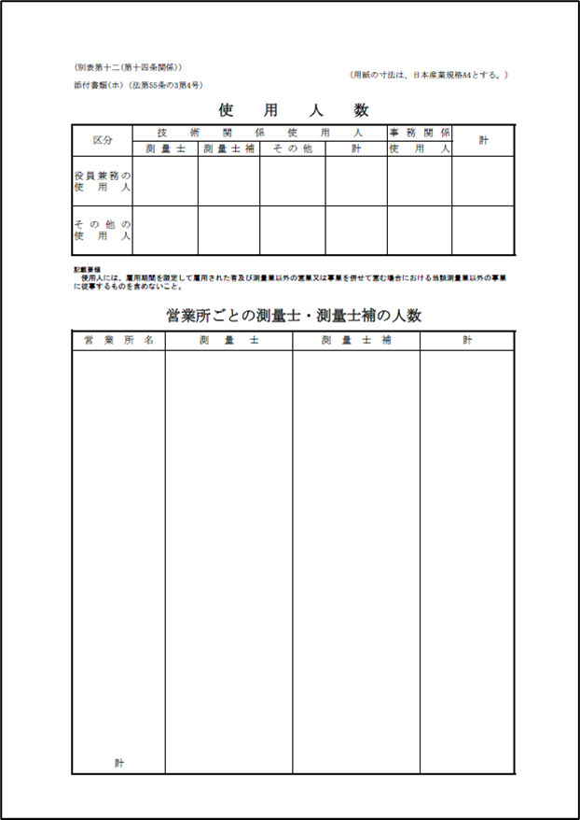
●様式別表12

